91 医師数（人口千人当たり）
 | 91 医師数（人口千人当たり）

 | 時点 2024(R6)年12月31日（２年毎） |  |  |  |  |  |  | 平 均 値 |  |  |  | 1.90
 | 単位 人，人 |  |  |  |  |  |  | 標準偏差 |  |  |  | 2.29
 | 市町村名 | 指標 | 順位 |  | 医師数 |  | 市町村名 | 指標 | 順位 |  | 医師数

 | 千葉県 | 2.20 |  | － |  | 13,817 | 八街市 | 0.66 |  | 45 |  | 43
 | 千葉市 | 3.28 |  | 6 |  | 3,230 | 印西市 | 2.86 |  | 9 |  | 312
 | 銚子市 | 1.28 |  | 30 |  | 68 | 白井市 | 1.11 |  | 36 |  | 68
 | 市川市 | 1.29 |  | 28 |  | 646 | 富里市 | 1.18 |  | 33 |  | 59
 | 船橋市 | 1.67 |  | 19 |  | 1,085 | 南房総市 | 0.95 |  | 40 |  | 31
 | 館山市 | 3.08 |  | 7 |  | 132 | 匝瑳市 | 1.41 |  | 26 |  | 46
 | 木更津市 | 2.50 |  | 10 |  | 342 | 香取市 | 1.56 |  | 22 |  | 105
 | 松戸市 | 1.80 |  | 17 |  | 901 | 山武市 | 1.59 |  | 20 |  | 73
 | 野田市 | 1.15 |  | 35 |  | 175 | いすみ市 | 0.82 |  | 42 |  | 27
 | 茂原市 | 1.52 |  | 24 |  | 128 | 大網白里市 | 1.26 |  | 31 |  | 59
 | 成田市 | 5.00 |  | 3 |  | 670 | 酒々井町 | 0.60 |  | 48 |  | 12
 | 佐倉市 | 2.47 |  | 12 |  | 405 | 栄町 | 0.52 |  | 50 |  | 10
 | 東金市 | 2.50 |  | 10 |  | 142 | 神崎町 | 0.18 |  | 54 |  | 1
 | 旭市 | 5.19 |  | 2 |  | 316 | 多古町 | 1.49 |  | 25 |  | 19
 | 習志野市 | 2.05 |  | 15 |  | 361 | 東庄町 | 0.66 |  | 45 |  | 8
 | 柏市 | 2.90 |  | 8 |  | 1,265 | 九十九里町 | 0.60 |  | 48 |  | 8
 | 勝浦市 | 1.97 |  | 16 |  | 30 | 芝山町 | 1.53 |  | 23 |  | 10
 | 市原市 | 2.09 |  | 14 |  | 549 | 横芝光町 | 0.48 |  | 51 |  | 10
 | 流山市 | 1.10 |  | 37 |  | 235 | 一宮町 | 0.76 |  | 44 |  | 9
 | 八千代市 | 1.59 |  | 20 |  | 325 | 睦沢町 | 0.31 |  | 52 |  | 2
 | 我孫子市 | 1.01 |  | 38 |  | 131 | 長生村 | 0.77 |  | 43 |  | 10
 | 鴨川市 | 16.63 |  | 1 |  | 499 | 白子町 | 0.62 |  | 47 |  | 6
 | 鎌ケ谷市 | 1.68 |  | 18 |  | 185 | 長柄町 | 3.39 |  | 5 |  | 21
 | 君津市 | 1.16 |  | 34 |  | 91 | 長南町 | 0.31 |  | 52 |  | 2
 | 富津市 | 0.99 |  | 39 |  | 39 | 大多喜町 | 2.23 |  | 13 |  | 18
 | 浦安市 | 3.89 |  | 4 |  | 670 | 御宿町 | 0.93 |  | 41 |  | 6
 | 四街道市 | 1.41 |  | 26 |  | 134 | 鋸南町 | 1.29 |  | 28 |  | 8
 | 袖ケ浦市 | 1.23 |  | 32 |  | 80

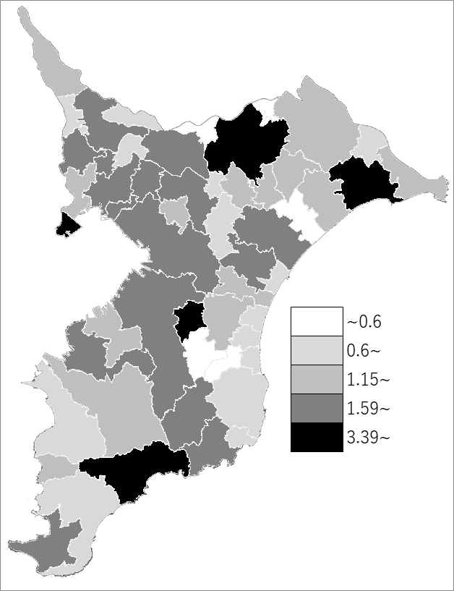
 | 千葉県の推移
 | 医師数（右軸） | 指標
平成28年 | 12278 | 1.97
平成30年 | 12586 | 2.01
令和2年 | 13396 | 2.13
令和4年 | 13521 | 2.16
令和6年 | 13817 | 2.2

《備 考》 ・資料出所 厚生労働省「医師・歯科医師・薬剤師統計」 ・算出方法 医師数÷常住人口（R7.1.1） 注）医業に従事しない者も含みます。

